Cenová nabídka
Položka | Počet [ks] |  |  | Požární odolnost | Rw [dB] | Stavební otvor |  | Světlost |  | Popis výrobku | Zárubeň - rám / Systém | šířka ostění [mm] | Zasklení | Povrchová úprava | Příslušenství | Montáž | Cena za 1 ks bez DPH | Nabídková cena celkem Kč bez DPH
 |  |  |  |  |  | Šířka | Výška | Šířka | Výška
 | L | P | ∑ |  |  | [mm] | [mm] | [mm] | [mm]
1 | 5 | 5 | 10 | EISC 30 DP1+ |  | 1,035 | 2,255 | 777 | 2,000 | Dveře hliníkové, prosklené, 1-křídlé, INTERIÉROVÉ, s nadsvětlíkem (zasklení 893x399) | MB 78EI | x | čiré požární jednoduché sklo (893x399) | komaxit RAL 9016 | kování vložkové klika-klika oválná rozeta (U), systémový zámek panik, samozavírač stříbrný ABLOY DC340 s kluznou lištou + mont. plech, padací lišta, stavební vložka FAB, přechodová lišta/prah, vizuální kontrastní značení pro slabozraké - polep |  | 0 Kč | 0 Kč
2 | 5 | 5 | 10 |  |  |  |  |  |  | Zednické a instalační práce |  |  |  |  |  | Vybourání stávajících dřevěných dveřních křídel vč. zapravení a příprava stavebních otvorů. Zakrytí a zabezpečení okolních ploch proti znečištění a poškození. Osazení nových dveřních rámů a zavěšení dveřních křídel vč. kompletace příslušenství. Práce je možné provádět pouze mimo pracovní dobu (pátek od 16 hod., víkendy, přes noc). | 0 Kč | 0 Kč
3 | 5 | 5 | 10 |  |  |  |  |  |  | Dokončovací stavební práce |  |  |  |  |  | Dokončovací zednické zapravení stavebních otvorů jádrovou omítkou v potřebné tloušťce s hladkým zakončením povrchu vč. výmalby ostění, nadpraží a dotčených prostor a lokální zapravení rohů a detailů. Zakrytí a zabezpečení okolních ploch proti znečištění a poškození. Opravy podlah v dotčených prostorách, vč. pokládky nového povrchu (dlažba, koberec...) dle typu stávající podlahové krytiny na poškozených místech. Řešení výškových rozdílů mezi navazujícími místnostmi (např. nivelace, přechodové lišty, lokální podbetonování), zajištění plynulého a bezpečného přechodu. Opravy stávajících překladu v místě stavebních otvorů, vč. doplnění chybějícího omítkového krytí, reprofilace narušených částí. Práce je možné provádět pouze mimo pracovní dobu (pátek od 16. hod., víkendy, přes noc). | 0 Kč | 0 Kč
4 | 5 | 5 | 10 |  |  |  |  |  |  | Seřízení požárních dveří včetně protokolu a instruktáže |  |  |  |  |  | Seřízení požárně odolných dveří včetně instruktáže obsluhy, vystavení protokolu o kontrole funkčnosti a dodání požárních štítků a certifikátu shody. | 0 Kč | 0 Kč
5 |  |  | 1 |  |  |  |  |  |  | Likvidace odpadu včetně odvozu |  |  |  |  |  | Manipulace, třídění a ekologická likvidace stavebního a obalového odpadu včetně odvozu na řízenou skládku. Práce je možné provádět pouze mimo pracovní dobu (pátek od 16. hod., víkendy, přes noc). | 0 Kč | 0 Kč
6 |  |  | 1 |  |  |  |  |  |  | Úklid |  |  |  |  |  | Pravidelný úklid pracoviště, odstraňování nečistot a udržování pořádku na stavbě po celou dobu realizace, včetně závěrečného úklidu před předáním díla | 0 Kč | 0 Kč
7 |  |  | 1 |  |  |  |  |  |  | Doprava |  |  |  |  |  | Paušální náhrada za dopravu pracovníků, materiálu a nářadí včetně parkovného po celou dobu realizace. | 0 Kč | 0 Kč

 |  |  |  |  |  |  |  |  |  |  |  |  |  |  |  | Cena celkem bez DPH (automatický dopočet) |  | 0 Kč

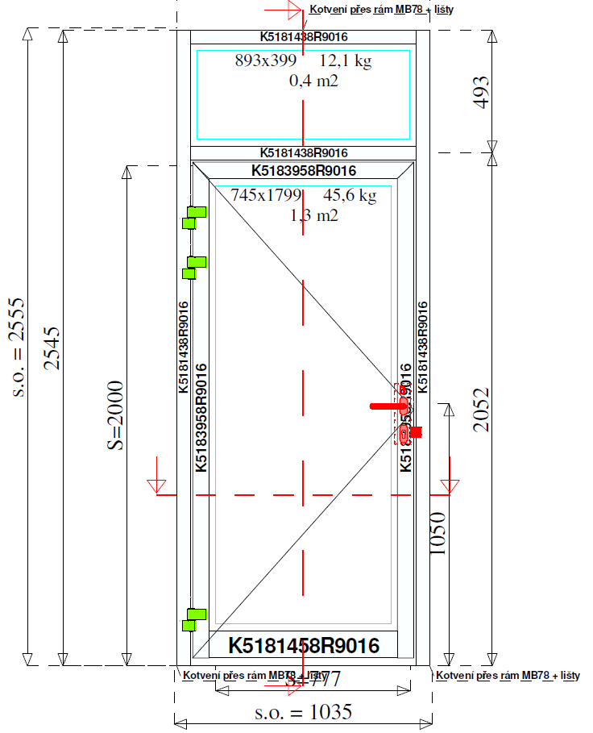

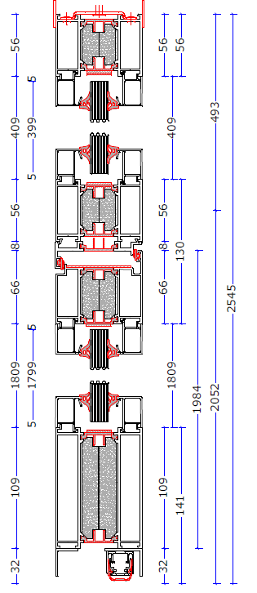

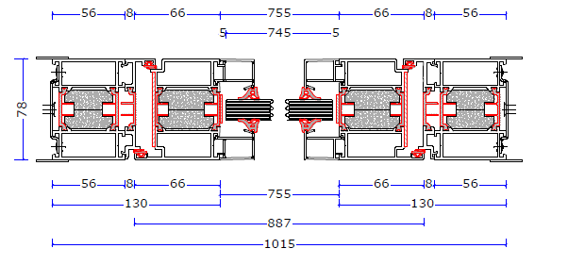

 | Poznámky:

 | Před zadáním dveří do výroby je nutné zakázku zaměřit (rozměry, orientace dveří atd.). Zhotovitel je povinen se před uzavřením Smlouvy ujistit, že požadované dveře bude možné instalovat do určených míst.
 | Pokud Zhotovitel zjistí, že instalace některých dveří nebude technicky možná, je povinen o tom neprodleně informovat Objedanatele, jinak za dodání nevyhovujících dveří odpovídá Zhotovitel.
 | V ceně musí být zahrnuty i veškeré související služby, např. doprava, veškeré vedlejší režijní náklady, práce po 16 hod. v pátek, SO, NE bez omezení, náklady na přesuny hmot v rámci objektu po schodišti, náklady na odvoz a likvidaci odpadu včetně suti, náklady na úklid všech prostor dotčených Dílem včetně průběžného úklidu atd.

